상품제안서
바쏘 오너 스텐 이중구조 텀블러 530ml | 상품코드: F32395

 |  |  |  |  |  |  | 02-412-0044 | www.easy1.co.kr
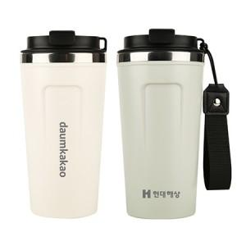

【상세/제작정보】 | <p><span style="font-size: 12pt;">** 실크인쇄 100개미만 35000원별도</span></p><p><span style="font-size: 12pt;">** 레이저인쇄 100개미만 35000원별도</span></p><p><span style="font-size: 12pt;">** 배송비- 한박스 30개 / 4500원별도</span></p><p>&nbsp;</p>

【인쇄/포장옵션】 | 실크, 레이저, 컬러필름인쇄 / 포장지포장

【공급단가】 | 수량 | 70~ | 100~ | 300~ | 500~ | 1,000~
*VAT별도 | 단가 | 4,150원 | 4,040원 | 3,840원 | 3,750원 | 3,680원

【상품 URL】 | https://dev.easy1.co.kr:443/src/goods_detail.php?gdno=32395

